베르세르크
베르세르크
 | 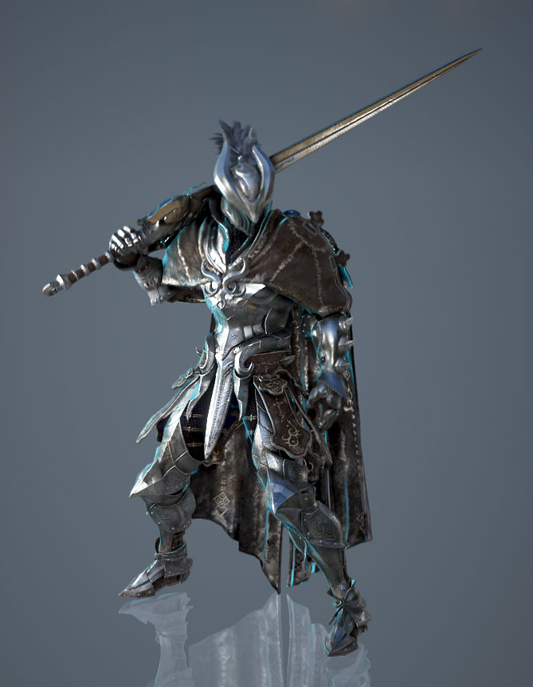
 |  |  | 헬멧

 |  |  | 무기

 |  |  | 갑옷 포인트 | 어깨뽕

 |  |  | 비고 | 색감은 회색톤 |  |  |  |  |  |  |  | HP | DMG | DFF | SPD
 |  |  |  |  |  |  |  |  |  |  | 보스 | 2000 | 20 | 0 | 5
 | 참고 | 검은사막 - 버서커 |  |  |  |  |  |  |  |  | 유저 | 50 | 10 | 1 | 1

 |  |  |  |  |  |  | 이미지 | 데미지 | 이펙트 | 비고
 |  |  |  |  | 드레인 | 흡혈
 |  |  |  |  | 레이지 | 방어력 감소 및 공격력 증가
 |  |  |  |  | 광기 | 체력 감소 및 공격력 증가
 |  |  |  |  | 폼체인지 | 테세전환(공수전환)
 |  |  |  |  | 버서커 소울 | 행동력 회복
 |  |  |  |  | 스트라이크 | 전방 1칸 내려찍기
 |  |  |  |  | 스카 크로스 | 십자칸 공격(5칸)
 |  |  |  |  | 블러드 소드 | 전방 5칸 내려찍기

팔라딘
팔라딘
 | 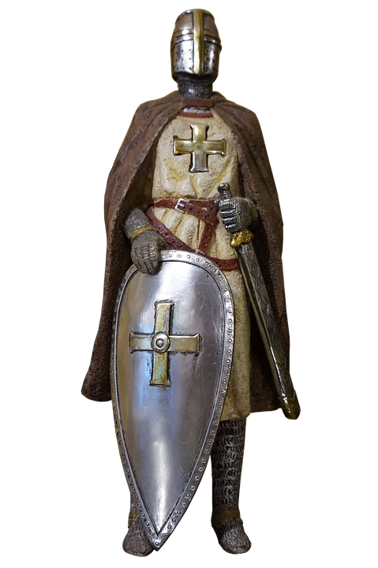
 |  |  | 헬멧

 |  |  | 무기

 |  |  | 갑옷 포인트 | 어깨뽕, 목보호대,
 |  |  |  | 앞치마?

 |  |  | 비고 | 투구에 십자가

 | 참고 | 디아블로 - 팔라딘

 |  |  |  |  |  |  | 이미지 | 데미지 | 이펙트 | 비고
 |  |  |  |  | 실드 오브 아콘 | 방어력 증가
 |  |  |  |  | 리젠 | n턴간 체력 회복
 |  |  |  |  | 홀리 아머 | 본인 방어력 비례 아군 전체 방어력 증가
 |  |  |  |  | 홀리 블레스 | 지정 대상 광역(십자5칸) 이속 버프
 |  |  |  |  | 세크리드 리젠 | n턴간 아군 광역 힐
 |  |  |  |  | 세크리드 아머 | 지정 대상 1회 피격 무시
 |  |  |  |  | 스메시 | 전방 가로 3칸 공격
 |  |  |  |  | 심판 | 지정 대상 광역(십자5칸) 방어력 감소 및 공격
 |  |  |  |  | 리제렉션 | 본인 체력 50% 감소 후 지정 대상 부활

가디언
가디언
 | 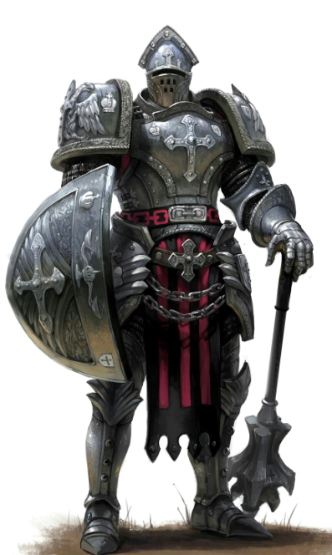
 |  |  | 헬멧

 |  |  | 무기

 |  |  | 갑옷 포인트 | 어깨뽕/몸통

 |  |  | 비고 | 방패로 때리고

 | 참고 | 방패병 |  | 무기는 작게

 |  |  |  |  |  |  | 이미지 | 데미지 | 이펙트 | 비고
 |  |  |  |  | 쓰론 아머 | 보스에게 피격시 반사 데미지
 |  |  |  |  | 메시브 아머 | n턴 방어력 증가 및 이속 감소
 |  |  |  |  | 방패던지기 | 방어력 비례 원거리 데미지
 |  |  |  |  | 갑옷파괴 | n턴 이속증가 방어력하향
 |  |  |  |  | 방패떨구기 | 상대방적이동속도감소 + 약간데미지
 |  |  |  |  |  | 자기주변 아군대폭 방어력증가 및 이속감소
 |  |  |  |  | 차지 | 직선 방향으로 이동 후 인접한 적에게 데미지
 |  |  |  |  | 프로보크 | 시전 후 보스의 공격을 아군 대신 피격

레인저
레인저
 | 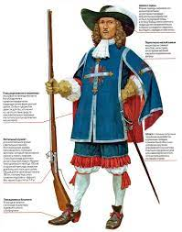
 |  |  | 헬멧

 |  |  | 무기

 |  |  | 갑옷 포인트 | 모자
 |  |  |  | 망토

 |  |  | 비고 | 앞쪽은 삭제

 | 참고 | 총사대

 |  |  |  |  |  |  | 이미지 | 데미지 | 이펙트 | 비고
 |  |  |  |  | 호크 아이 | 치명타율 증가
 |  |  |  |  | 넉백샷 | 가까운거리데미지 주고 보스와 자신 일정거리 넉백
 |  |  |  |  | 스프레이 샷 | 여러갈래로 총퍼짐
 |  |  |  |  | 스나이핑 | 거리비례데미지
 |  |  |  |  | 트래핑 | n턴간 도트데미지 (기존함정은 파괴후 다시 설치)
 |  |  |  |  | 그래플링 훅 | 일정범위 원하는방향 1자로 이동
 |  |  |  |  | 쉐도우 미싱 | 보스 공격에 타겟팅 되지 않음(범위기 제외)
 |  |  |  |  | 스나이핑 | 장거리 타겟팅 공격

소서러
소서러
 | 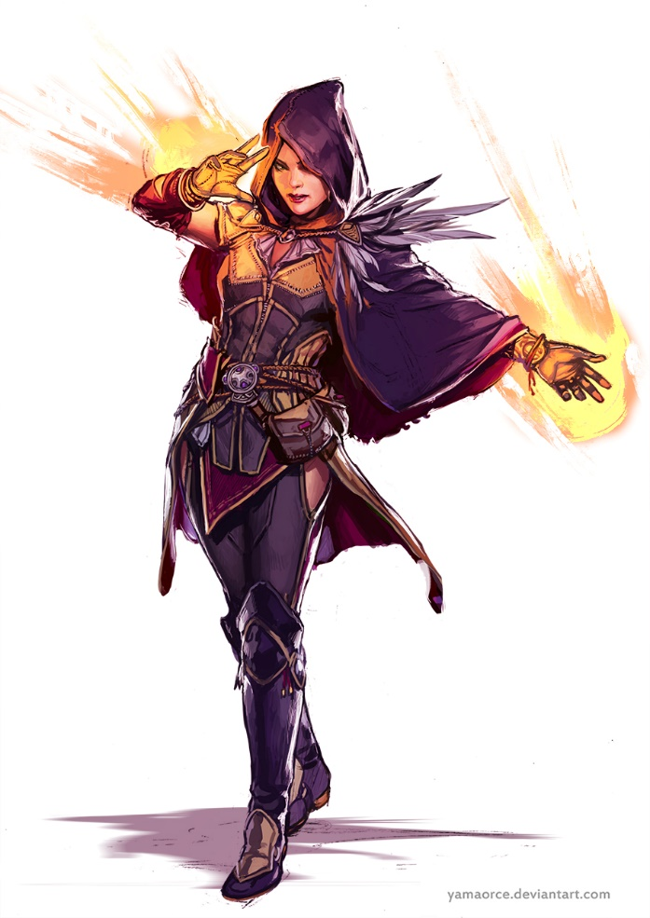
 |  |  | 헬멧 | 로브

 |  |  | 무기

 |  |  | 갑옷 포인트 | 한쪽 어깨 깃
 |  |  |  | 짧은 망토

 |  |  | 비고

 | 참고 | D&D

 |  |  |  |  |  |  | 이미지 | 데미지 | 이펙트 | 비고
 |  |  |  |  | 시간 가속 | 턴 종료 후 바로 자신의 턴(대신 이후에 있던 자신의 차례가 스킵)
 |  |  |  |  | 마법 강화 | 시전 이후 2턴 내에 스킬 데미지 강화
 |  |  |  |  | 메테오 스트라이크 | 큰메테오 큰범위딜
 |  |  |  |  | 체인 라이트닝 볼트 | 타겟팅 딜
 |  |  |  |  | 블리자드 아이시클 | 원하는방향 범위딜
 |  |  |  |  | 윈드 블래스트 | 아군 십자원하는곳으로 이동
 |  |  |  |  | 이터널 어비스 | 3x3 연막(그안에서 공격못함)
 |  |  |  |  | 어스퀘이크 | 3칸 가로로 벽설치

어쌔신
어쌔신
 | 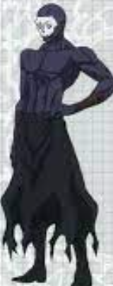
 |  |  | 헬멧 | 해골 가면 + 로브

 |  |  | 무기

 |  |  | 갑옷 포인트 | 없음

 |  |  | 비고

 | 참고 | 페이트(애니) - 어쌔신

 |  |  |  |  |  |  | 이미지 | 데미지 | 이펙트 | 비고
 |  |  |  |  | 어쌔신 센스 | 회피율 증가
 |  |  |  |  | 스틸 | 아군행동력훔치기
 |  |  |  |  | 백어택 | 후방 공격
 |  |  |  |  | 바이퍼 | 피격 대상에게 일정 턴당 지속 데미지
 |  |  |  |  | 하이리턴 | 적 체력 낮으면 데미지 증가
 |  |  |  |  | 아드레날린 | 한턴더
 |  |  |  |  | 럭키다이스 | n턴간 1=1.1배, 6=1.6배 공격력증가
 |  |  |  |  | 쉐도우 스텝 | 타겟 대상 후방으로 이동

프리스트
프리스트
 | 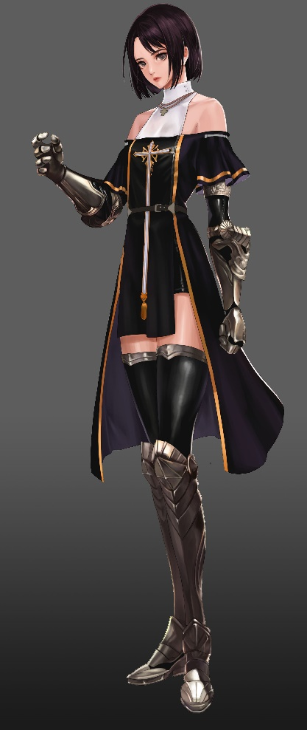
 |  |  | 헬멧

 |  |  | 무기 | + 십자가

 |  |  | 갑옷 포인트 | 앞치마?

 |  |  | 비고

 | 참고 | 던파

 |  |  |  |  |  |  | 이미지 | 데미지 | 이펙트 | 비고
 |  |  |  |  | 레스 힐 | 지정 힐
 |  |  |  |  | 아리아 | 주변딜 + n턴간 공벞
 |  |  |  |  | 텔레포트 | 텔레포트
 |  |  |  |  | 세크리드 오브 힐 | 지정 힐 + 힐량 증가
 |  |  |  |  | 셍츄어리 | 아군 전체 힐
 |  |  |  |  | 리바이브 | 부활
 |  |  |  |  | 큐어 | 디버프 치유
 |  |  |  |  | 지정텔레포트 | 원하는 아군(적군) 위치로 순간이동

